接口说明
序号 | 说 明
1 | 接口规范适用范围
 | 此接口文档适用于恒生资产管理平台下的资产管理系统，包括O32、O4、PB、资管云。
2 | 接口传入格式
 | 2.1 请求数据以IF2Packer包方式传入。
 | 传入数据结构：
 | 字段名： 字段1|字段2|…|字段N
 | 数据记录1：数据1|数据2|…|数据N
 | 数据记录2：数据1|数据2|…|数据N
 | …
 | 数据记录N：数据1|数据2|…|数据N
 | 注意：1，字段名和数据根据接口说明确定。
 | 2，接口默认只支持单记录，部分接口支持多记录，是否支持多条记录传入，见接口业务说明。
3 | 接口传出格式
 | 3.1 返回数据以IF2Packer包方式传出，返回包分两块数据区：包头和数据区，包头包含错误信息，数据区包含真正的返回数据。
 | 3.2 包头结构：
 | 字段名：ErrorCode|ErrorMsg|MsgDetail|DataCount
 | 值域： 错误号|错误信息|详细信息|返回记录数
 | 注意，任何接口返回都有该包头结构，表示接口调用结果，为0表示成功，小于0表示失败，大于0表示成功但有提示信息。
 | 3.3 数据区结构：
 | 字段名： 字段1|字段2|…|字段N
 | 数据记录1：数据1|数据2|…|数据N
 | 数据记录2：数据1|数据2|…|数据N
 | …
 | 数据记录N：数据1|数据2|…|数据N
 | 注意：1，字段名和数据根据接口说明确定。

4 | 约定规则
 | 4.1 接口字段请按文档说明的格式要求传入。为性能考虑接口不做详细的格式校验，按以下规则处理：
 | 4.1.1 接口定义为整数型，传入字母，空格等非数字字符，按0处理。传入浮点型（小数）截取整数，传入数字开头的非法字串，截取前面数字部分。例如：“123abc”=123，“abc123”=0，“12.3”=12等等。
 | 4.1.2 接口定义为浮点型，传入字母，空格等非数字字符，按0.0处理。传入数字开头的非法字串，截取前面数字部分。例如：“1.2a”=1.2, “a1.2”=0.0。
 | 4.1.3 接口定义字段的长度，系统不做校验，需要用户自行控制，如果超长，可能会报数据库错误，如果服务或数据库报错，返回报错信息，如果服务或数据库能正常返回，接口也返回正常。

5 | 账户结构
 | 5.1 概要：资产管理系统中，账户体系分账户，资产单元，组合三层，结构如下：账户表示一个产品或一个基金，资产单元关联一个资金账号，用于资金和资产管理，根据不同的投资目的，在资产单元下划分不同的组合，用于管理不同的持仓。
 | 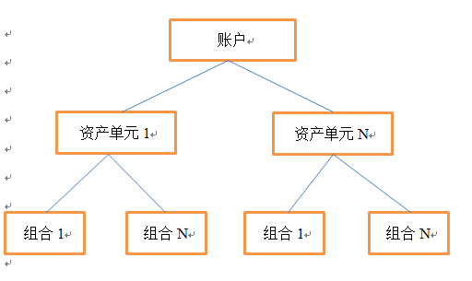
 | 5.2 传入说明：接口使用时，可根据需要选择账户层级：
 | 5.2.1 单层结构，将投资系统比作柜台系统。此时可只传入资产单元编号，（如果资产单元编号在系统中唯一）系统自动取对应的账户编号和默认组合进行处理。
 | 5.2.2 双层结构，系统需要资产单元功能，即需要根据投资方案划分资金，同时资产单元内无需区分持仓。此时需要传入账户和资产单元（如果资产单元编号在系统中唯一，账户可不传，系统自动获取），系统自动取默认组合。
 | 5.2.3 三层结构，对于复杂的投资系统，不仅需要对资金进行按资产单元划分，同时对每个资产单元持仓也需要根据投资行为进一步划分。此时，需要传入账户、资产单元和组合（同理，如果组合编号在系统中唯一，账户和资产单元可自动获取）。

6 | 接口更新
 | 由于业务发展等原因，接口可能会出现更新替换，如果原接口被新接口替换，原接口状态标记为不维护，标记为不维护的接口，仍然可以使用，但建议尽快更新为新接口。

